上料
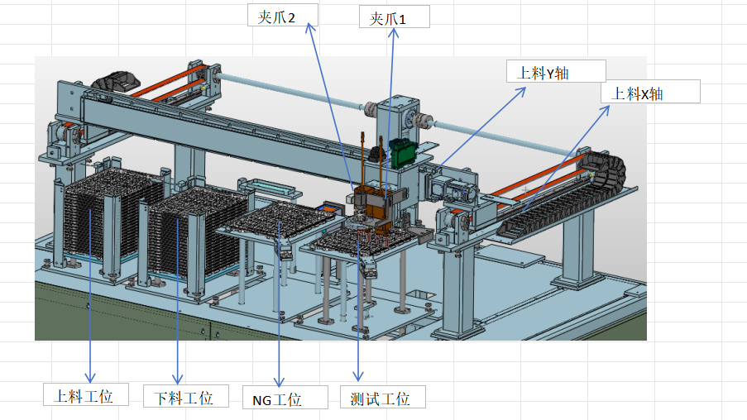
Tray盘控制按键

上料工位： | POS[3] |  |  | 下料工位： | POS[4] |  |  | NG工位： |  | 测试工位： | 当前坐标：POS[2]

回原点 |  | 初始位 |  | 回原点 |  | 初始位 |  | 夹紧 |  | 回原点 |  | 初始位
IO[33] |  | 400 |  | IO[34] |  | 402 |  | 206 |  | IO[32] |  | 404
↑ |  | ↓ |  | ↑ |  | ↓ |  | 松开 |  | 夹紧 |  | 松开
306 | 停止 | 307 |  | 308 | 停止 | 309 |  | 207 |  | IO[204] |  | IO[205]
夹爪控制按键
 | 401 |  |  |  | 403 |  |  |  |  | ↑ |  | ↓
 |  |  |  |  |  |  |  |  |  | IO[304] | 停止 | IO[304]
 |  |  |  |  |  |  |  |  |  |  | 405
上料夹爪1 | POS[17] |  |  | 上料夹爪2 | POS[18] |  |  | 拖盘夹爪
回原点 | 50 |  |  | 回原点 | 51
夹紧 |  | 上升 |  | 夹紧 |  | 上升 |  | 夹紧 |  | 上升
[420] |  | 264 |  | 422 |  | 266 |  | 268 |  | 270
松开 |  | 下降 |  | 松开 |  | 下降 |  | 松开 |  | 下降
421 |  | 265 |  | 423 |  | 267 |  | 269 |  | 271
90°位置 |  | “-90°位置 |  | 90°位置 |  | “-90°位置
460 |  | 461 |  | 462 |  | 463
↑ |  | ↓ |  | ↑ |  | ↓
440 |  | 441 |  | 442 |  | 443

夹爪电机移动

上料X轴 | 当前坐标：POS[0] |  |  |  | 上料Y轴 | 当前坐标：POS[1]
 | 回原点 | 30 |  |  |  | 回原点 | 31
[350] | 托盘夹取位置 |  |  |  | [380] | 上料托盘位置
Y+
Y-
X-
X+
[351] | 翻转放置位置 |  |  |  | [381] | 下料托盘位置 |  |  |  |  |  | PlcInIO[302]
[352] | 激光测盘位置 |  |  |  | [382] | 测试托盘位置
[353] | 下视觉位置 |  |  |  | [383] | 翻转放置位置
 |  |  |  |  | [384] | 激光测盘位置 |  |  | PlcInIO[300] |  |  | PlcInIO[301]
349 | 停止 |  |  |  | [385] | 下视觉夹爪1位置
 |  |  |  |  | [386] | 下视觉夹爪2位置
 |  |  |  |  | [387]

PlcInID[20] | 托盘列数移动选择 | 视觉穴位移动 | [357] |  | 379 | 停止
PlcInID[21] | 托盘行数移动选择 | 夹爪1移动 | [358] |  |  |  |  |  |  |  |  | PlcInIO[303]
 |  | 夹爪2移动 | [359]

翻转平移
翻转夹爪1
平移夹爪1
平移夹爪2
 |  |  |  |  |  |  | 地址 | 按钮文本名称 | 按钮名称（唯一） | 备注
 | POS[19] |  |  |  |  |  | PlcInIO[52] | 回原点 | 翻转夹爪1回原点 | button
回原点 |  |  |  |  |  |  | PlcInIO[424] | 夹紧 | 翻转夹爪1夹紧 | button
52 |  |  |  |  |  |  | PlcInIO[425] | 松开 | 翻转夹爪1松开 | button
夹紧 | 松开 | 夹紧 | 夹紧 |  |  |  | PlcInIO[464] | 0°位置 | 翻转夹爪1_0°位置 | button
424 | 425 | 212 | 214 |  |  |  | PlcInIO[465] | 180°位置 | 翻转夹爪1_180°位置 | button
0°位置 | 180°位置 | 松开 | 松开 |  |  |  | PlcInIO[444] | ↑ | 翻转夹爪1正 | button
464 | 465 | 213 | 215 |  |  |  | PlcInIO[445] | ↓ | 翻转夹爪1负 | button
↑ | ↓ | 上升 | 下降 |  |  |  | PlcOutLocation[19] | 位置 | 翻转夹爪1位置 | label
444 | 445 | 208 | 209
翻转夹爪2
平移夹爪3
平移夹爪4
 |  |  |  |  |  |  | PlcInIO[53] | 回原点 | 翻转夹爪2回原点 | button
 | POS[20] |  |  |  |  |  | PlcInIO[426] | 夹紧 | 翻转夹爪2夹紧 | button
回原点 |  |  |  |  |  |  | PlcInIO[427] | 松开 | 翻转夹爪2松开 | button
53 |  |  |  |  |  |  | PlcInIO[466] | 0°位置 | 翻转夹爪2_0°位置 | button
夹紧 | 松开 | 夹紧 | 夹紧 |  |  |  | PlcInIO[467] | 180°位置 | 翻转夹爪2_180°位置 | button
426 | 427 | 216 | 218 |  |  |  | PlcInIO[446] | ↑ | 翻转夹爪2正 | button
0°位置 | 180°位置 | 松开 | 松开 |  |  |  | PlcInIO[447] | ↓ | 翻转夹爪2负 | button
466 | 467 | 217 | 219 |  |  |  | PlcOutLocation[20] | 位置 | 翻转夹爪2位置 | label
↑ | ↓ | 上升 | 下降 |  |  |  | PlcInIO[220] | 翻转平移去交接1位 | 翻转平移去交接1位 | button
446 | 447 | 210 | 211 |  |  |  | PlcInIO[221] | 翻转平移去交接2位 | 翻转平移去交接2位 | button
翻转平移 去交接1位 | 翻转平移 去交接2位
220 | 221 |  |  |  |  |  | PlcInIO[35] | 回原点 | 翻转平移电机回原点 | button
翻转平移电机
 |  |  |  |  |  |  | PlcInIO[406] | 上料位置 | 翻转平移电机上料 | button
 |  |  |  |  |  | POS[5] | PlcInIO[408] | 下料位置 | 翻转平移电机下料 | button
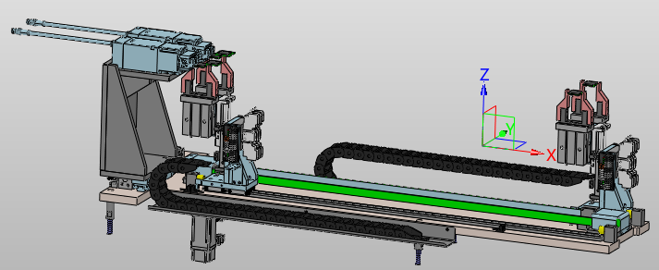
 |  |  |  | 回原点 |  |  | PlcInIO[310] | ← | 翻转平移电机正 | button
 |  |  |  | 35 |  |  | PlcInIO[311] | → | 翻转平移电机负 | button
 |  |  |  | 上料位置 |  | 下料位置 | PlcInIO[409] | 停止 | 翻转平移电机停止 | button
 |  |  |  | 406 |  | 408 | PlcOutLocation[5] | 位置 | 翻转平移电机位置 | label
 |  |  |  | ← |  | →
 |  |  |  | 310 | 停 止 | 311 | PlcInIO[212] | 夹紧 | 平移夹爪1夹紧 | button
 |  |  |  |  | 409 |  | PlcInIO[213] | 松开 | 平移夹爪1松开 | button
 |  |  |  |  |  |  | PlcInIO[208] | 上升 | 平移夹爪1上升 | button
 |  |  |  |  |  |  | PlcInIO[214] | 夹紧 | 平移夹爪2夹紧 | button
 |  |  |  |  |  |  | PlcInIO[215] | 松开 | 平移夹爪2松开 | button
 |  |  |  |  |  |  | PlcInIO[209] | 下降 | 平移夹爪2下降 | button
 |  |  |  |  |  |  | PlcInIO[216] | 夹紧 | 平移夹爪3夹紧 | button
 |  |  |  |  |  |  | PlcInIO[217] | 松开 | 平移夹爪3松开 | button
 |  |  |  |  |  |  | PlcInIO[210] | 上升 | 平移夹爪3上升 | button
 |  |  |  |  |  |  | PlcInIO[218] | 夹紧 | 平移夹爪4夹紧 | button
 |  |  |  |  |  |  | PlcInIO[219] | 松开 | 平移夹爪4松开 | button
 |  |  |  |  |  |  | PlcInIO[211] | 下降 | 平移夹爪4下降 | button

测试
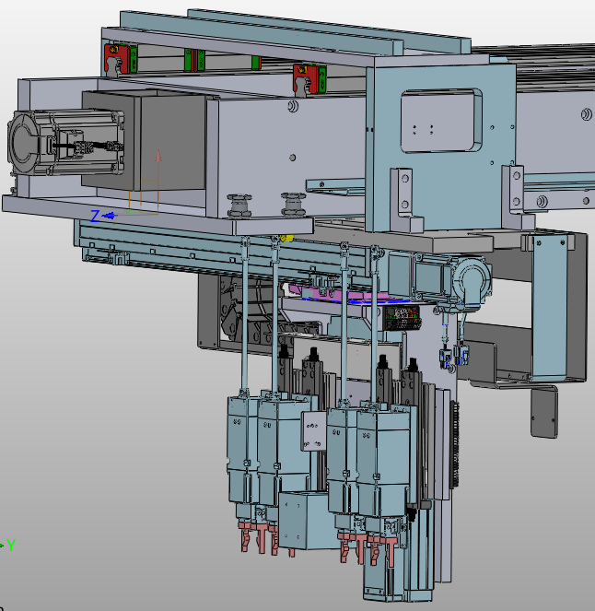
测试夹爪1
测试夹爪2
测试夹爪3
测试夹爪4
 |  | POS[21] |  |  |  |  | POS[22] |  |  |  | POS[23] |  |  | POS[24]

 | 回原点 |  |  |  | 回原点 |  |  |  | 回原点 |  |  | 回原点
 | PlcInIO[54] |  |  |  | PlcInIO[55] |  |  |  | PlcInIO[56] |  |  | PlcInIO[57]
 | 夹紧 |  | 上升 |  | 夹紧 |  | 上升 |  | 夹紧 |  | 上升 | 夹紧 |  | 上升
 | 428 |  | 276 |  | 430 |  | 278 |  | 432 |  | 280 | 434 |  | 282
 | 松开 |  | 下降 |  | 松开 |  | 下降 |  | 松开 |  | 下降 | 松开 |  | 下降
 | 429 |  | 277 |  | 431 |  | 279 |  | 433 |  | 281 | 435 |  | 283
 | 90°位置 |  | “-90°位置 |  | 90°位置 |  | “-90°位置 |  | 90°位置 |  | “-90°位置 | 90°位置 |  | “-90°位置
 | 468 |  | 469 |  | 470 |  | 471 |  | 472 |  | 473 | 474 |  | 475
 | ↑ |  | ↓ |  | ↑ |  | ↓ |  | ↑ |  | ↓ | ↑ |  | ↓
 | 448 |  | 449 |  | 450 |  | 451 |  | 452 |  | 453 | 454 |  | 455

 |  |  |  |  |  |  |  | 地址 | 文本名称 | 控件名称（唯一） | 备注
 | 搬运X定位： | POS[6] |  |  |  |  | 夹爪 | PlcInIO[54] | 回原点 | 测试夹爪1回原点 | button | PlcInIO[56] | 回原点 | 测试夹爪3回原点 | button
36 | 回原点 |  |  |  |  |  |  | PlcInIO[428] | 夹紧 | 测试夹爪1夹紧 | button | PlcInIO[432] | 夹紧 | 测试夹爪3夹紧 | button
PlcInIO[500] | 气缸1夹爪12取料位 |  |  |  |  |  |  | PlcInIO[429] | 松开 | 测试夹爪1松开 | button | PlcInIO[433] | 松开 | 测试夹爪3松开 | button
PlcInIO[501] | 气缸2夹爪12取料位 |  |  |  |  |  |  | PlcInIO[276] | 上升 | 测试夹爪1上升 | button | PlcInIO[280] | 上升 | 测试夹爪3上升 | button
PlcInIO[502] | 下视觉位置 |  |  |  |  |  |  | PlcInIO[277] | 下降 | 测试夹爪1下降 | button | PlcInIO[281] | 下降 | 测试夹爪3下降 | button
PlcInIO[520] | 气缸1夹爪34放料位 |  |  |  |  |  |  | PlcInIO[468] | +90°位置 | 测试夹爪1+90°位置 | button | PlcInIO[472] | +90°位置 | 测试夹爪3+90°位置 | button
PlcInIO[521] | 气缸2夹爪34放料位 |  |  |  |  |  |  | PlcInIO[469] | -90°位置 | 测试夹爪1-90°位置 | button | PlcInIO[473] | -90°位置 | 测试夹爪3-90°位置 | button
PlcInID[30] | 单目SK相机位置选择 | 单目SK位置相机移动 | PlcInIO[510] |  |  |  |  | PlcInIO[448] | ↑ | 测试夹爪1正 | button | PlcInIO[452] | ↑ | 测试夹爪3正 | button
PlcInID[31] | 四目SK相机位置选择 | 四目SK位置相机移动 | PlcInIO[511] |  |  |  |  | PlcInIO[449] | ↓ | 测试夹爪1负 | button | PlcInIO[453] | ↓ | 测试夹爪3负 | button
PlcInID[32] | 单目sk激光点选择 | 单目sk激光点移动 | PlcInIO[512] |  |  |  |  | PlcOutLocation[21] | 位置 | 测试夹爪1位置 | label | PlcOutLocation[23] | 位置 | 测试夹爪3位置 | label
PlcInID[33] | 四目sk激光点选择 | 四目sk激光点移动 | PlcInIO[513]
 |  |  |  |  |  |  |  | PlcInIO[55] | 回原点 | 测试夹爪2回原点 | button | PlcInIO[57] | 回原点 | 测试夹爪4回原点 | button
PlcInIO[499] | 停止 |  |  |  |  |  |  | PlcInIO[430] | 夹紧 | 测试夹爪2夹紧 | button | PlcInIO[434] | 夹紧 | 测试夹爪4夹紧 | button
 | 搬运Y定位： | POS[7] |  |  |  |  |  | PlcInIO[431] | 松开 | 测试夹爪2松开 | button | PlcInIO[435] | 松开 | 测试夹爪4松开 | button
37 | 回原点 |  |  | 317 |  |  |  | PlcInIO[278] | 上升 | 测试夹爪2上升 | button | PlcInIO[282] | 上升 | 测试夹爪4上升 | button
Y+
Y-
X-
X+
Z-
Z+
PlcInIO[550] | 气缸1夹爪12取料位 |  |  |  |  | 314 |  | PlcInIO[279] | 下降 | 测试夹爪2下降 | button | PlcInIO[283] | 下降 | 测试夹爪4下降 | button
PlcInIO[551] | 气缸2夹爪12取料位 |  |  |  |  |  |  | PlcInIO[470] | +90°位置 | 测试夹爪2+90°位置 | button | PlcInIO[474] | +90°位置 | 测试夹爪4+90°位置 | button
PlcInIO[570] | 气缸1夹爪34放料位 |  |  |  |  |  |  | PlcInIO[471] | -90°位置 | 测试夹爪2-90°位置 | button | PlcInIO[475] | -90°位置 | 测试夹爪4-90°位置 | button
PlcInIO[571] | 气缸2夹爪34放料位 |  |  |  |  |  | 313 | PlcInIO[450] | ↑ | 测试夹爪2正 | button | PlcInIO[454] | ↑ | 测试夹爪4正 | button
PlcInIO[555] | 单目skt拍照位 |  |  | 312 |  |  |  | PlcInIO[451] | ↓ | 测试夹爪2负 | button | PlcInIO[455] | ↓ | 测试夹爪4负 | button
PlcInIO[556] | 四目skt拍照位1 |  |  |  |  |  |  | PlcOutLocation[22] | 位置 | 测试夹爪2位置 | label | PlcOutLocation[24] | 位置 | 测试夹爪4位置 | label
PlcInIO[557] | 四目skt拍照位2 |  |  |  |  |  | 316
PlcInID[40] | 下视觉位置选择 | 下视觉位置移动 | PlcInIO[552]
PlcInID[41] | 夹爪相对视觉移动 | 夹爪相对视觉移动 | PlcInIO[560] |  | 315 |  | 搬运 | PlcInIO[36] | 回原点 | 搬运X回原点 | button
PlcInID[42] | 单目sk激光点选择 | 单目sk激光点移动 | PlcInIO[561] |  |  |  |  | PlcInIO[500] | 气缸1夹爪12取料位 | 搬运X气缸1夹爪12取料位 | button
PlcInID[43] | 单目sk激光点选择 | 四目sk激光点移动 | PlcInIO[562] |  |  |  |  | PlcInIO[501] | 气缸2夹爪12取料位 | 搬运X气缸2夹爪12取料位 | button
 |  |  |  |  |  |  |  | PlcInIO[502] | 下视觉位置 | 搬运X下视觉位置 | button
PlcInIO[549] | 停止 |  |  |  |  |  |  | PlcInIO[520] | 气缸1夹爪34放料位 | 搬运X气缸1夹爪34放料位 | button
 |  |  |  |  |  |  |  | PlcInIO[521] | 气缸2夹爪34放料位 | 搬运X气缸2夹爪34放料位 | button
 | 搬运Z定位： | POS[8] |  |  |  |  |  | PlcInID[30] | 单目SK相机位置选择 | 搬运X单目SK相机位置选择 | button
38 | 回原点 |  |  |  |  |  |  | PlcInID[31] | 四目SK相机位置选择 | 搬运X四目SK相机位置选择 | button
PlcInIO[600] | 气缸1夹爪12取料位 |  |  |  |  |  |  | PlcInID[32] | 单目sk激光点选择 | 搬运X单目sk激光点选择 | button
PlcInIO[601] | 气缸2夹爪12取料位 |  |  |  |  |  |  | PlcInID[33] | 四目sk激光点选择 | 搬运X四目sk激光点选择 | button
PlcInIO[602] | 下视觉夹爪移动 |  |  |  |  |  |  | PlcInIO[499] | 停止 | 搬运X停止 | button
PlcInIO[603] | 上升位置 |  |  |  |  |  |  | PlcInIO[510] | 单目SK位置相机移动 | 搬运X单目SK位置相机移动 | button
PlcInIO[604] |  |  |  |  |  |  |  | PlcInIO[511] | 四目SK位置相机移动 | 搬运X四目SK位置相机移动 | button
PlcInIO[605] |  |  |  |  |  |  |  | PlcInIO[512] | 单目sk激光点移动 | 搬运X单目sk激光点移动 | button
PlcInIO[606] | 单目skt拍照位 |  |  |  |  |  |  | PlcInIO[513] | 四目sk激光点移动 | 搬运X四目sk激光点移动 | button
PlcInIO[607] | 四目skt拍照位 |  |  |  |  |  |  | PlcOutLocation[6] | 位置 | 搬运X位置 | label
PlcInIO[608] | 单目skt取料位
PlcInIO[609] | 单目skt放料位 |  |  |  |  |  |  | PlcInIO[37] | 回原点 | 搬运Y回原点 | button
PlcInIO[610] | 四目skt取料位 |  |  |  |  |  |  | PlcInIO[550] | 气缸1夹爪12取料位 | 搬运Y气缸1夹爪12取料位 | button
PlcInIO[611] | 四目skt放料位 |  |  |  |  |  |  | PlcInIO[551] | 气缸2夹爪12取料位 | 搬运Y气缸2夹爪12取料位 | button
PlcInIO[612] | 气缸1夹爪34放料位 |  |  |  |  |  |  | PlcInIO[570] | 气缸1夹爪34放料位 | 搬运Y气缸1夹爪34放料位 | button
PlcInIO[613] | 气缸2夹爪34放料位 |  |  |  |  |  |  | PlcInIO[571] | 气缸2夹爪34放料位 | 搬运Y气缸2夹爪34放料位 | button
 |  |  |  |  |  |  |  | PlcInIO[555] | 单目skt拍照位 | 搬运Y单目skt拍照位 | button
PlcInIO[599] | 停止 |  |  |  |  |  |  | PlcInIO[556] | 四目skt拍照位1 | 搬运Y四目skt拍照位1 | button
 |  |  |  |  |  |  |  | PlcInIO[557] | 四目skt拍照位2 | 搬运Y四目skt拍照位2 | button
 |  |  |  |  |  |  |  | PlcInID[40] | 下视觉位置选择 | 搬运Y下视觉位置选择 | button
 |  |  |  |  |  |  |  | PlcInID[41] | 夹爪相对视觉移动 | 搬运Y夹爪相对视觉移动 | button
 |  |  |  |  |  |  |  | PlcInID[42] | 单目sk激光点选择 | 搬运Y单目sk激光点选择 | button
 |  |  |  |  |  |  |  | PlcInID[43] | 单目sk激光点选择 | 搬运Y单目sk激光点选择 | button
 |  |  |  |  |  |  |  | PlcInIO[549] | 停止 | 搬运Y停止 | button
 |  |  |  |  |  |  |  | PlcInIO[552] | 下视觉位置移动 | 搬运Y下视觉位置移动 | button
 |  |  |  |  |  |  |  | PlcInIO[560] | 夹爪相对视觉移动 | 搬运Y夹爪相对视觉移动 | button
 |  |  |  |  |  |  |  | PlcInIO[561] | 单目sk激光点移动 | 搬运Y单目sk激光点移动 | button
 |  |  |  |  |  |  |  | PlcInIO[562] | 四目sk激光点移动 | 搬运Y四目sk激光点移动 | button
 |  |  |  |  |  |  |  | PlcOutLocation[7] | 位置 | 搬运Y位置 | label

 |  |  |  |  |  |  |  | PlcInIO[38] | 回原点 | 搬运Z回原点 | button
 |  |  |  |  |  |  |  | PlcInIO[600] | 气缸1夹爪12取料位 | 搬运Z气缸1夹爪12取料位 | button
 |  |  |  |  |  |  |  | PlcInIO[601] | 气缸2夹爪12取料位 | 搬运Z气缸2夹爪12取料位 | button
 |  |  |  |  |  |  |  | PlcInIO[602] | 下视觉夹爪移动 | 搬运Z下视觉夹爪移动 | button
 |  |  |  |  |  |  |  | PlcInIO[603] | 上升位置 | 搬运Z上升位置 | button
 |  |  |  |  |  |  |  | PlcInIO[606] | 单目skt拍照位 | 搬运Z单目skt拍照位 | button
 |  |  |  |  |  |  |  | PlcInIO[607] | 四目skt拍照位 | 搬运Z四目skt拍照位 | button
 |  |  |  |  |  |  |  | PlcInIO[608] | 单目skt取料位 | 搬运Z单目skt取料位 | button
 |  |  |  |  |  |  |  | PlcInIO[609] | 单目skt放料位 | 搬运Z单目skt放料位 | button
 |  |  |  |  |  |  |  | PlcInIO[610] | 四目skt取料位 | 搬运Z四目skt取料位 | button
 |  |  |  |  |  |  |  | PlcInIO[611] | 四目skt放料位 | 搬运Z四目skt放料位 | button
 |  |  |  |  |  |  |  | PlcInIO[612] | 气缸1夹爪34放料位 | 搬运Z气缸1夹爪34放料位 | button
 |  |  |  |  |  |  |  | PlcInIO[613] | 气缸2夹爪34放料位 | 搬运Z气缸2夹爪34放料位 | button
 |  |  |  |  |  |  |  | PlcInIO[599] | 停止 | 搬运Z停止 | button
 |  |  |  |  |  |  |  | PlcOutLocation[8] | 位置 | 搬运Z位置 | label

工装
工位2
工位3
工位4
工位1
 | 气缸
232 | 压盖压合 | 236 | 翻转90° | 238 | 压盖压合 | 242 | 翻转0° | 248 | 压盖压合 | 252 | 翻转0° | 254 | 压盖压合 | 258 | 翻转0°
233 | 压盖打开 | 237 | 翻转0° | 239 | 压盖打开 | 243 | 翻转90° | 249 | 压盖打开 | 253 | 翻转90° | 255 | 压盖打开 | 259 | 翻转90°

234 | 工装上升 | 290 | 一键压合 | 240 | 工装上升 | 292 | 一键压合 | 250 | 工装上升 | 294 | 一键压合 | 256 | 工装上升 | 296 | 一键压合
235 | 工装下降 | 291 | 一键开启 | 241 | 工装下降 | 293 | 一键开启 | 251 | 工装下降 | 295 | 一键开启 | 257 | 工装下降 | 297 | 一键开启

 | 平移1： | POS[9] |  |  | 平移2 | POS[10] |  |  | 平移3 | POS[11] |  |  | 平移4 | POS[12]
 | 回原点 | 39 |  |  | 回原点 | 40 |  |  | 回原点 | 41 |  |  | 回原点 | 42

700 | 上料位置 | 702 | 测试位置 | 710 | 上料位置 | 712 | 测试位置 | 720 | 上料位置 | 722 | 测试位置 | 730 | 上料位置 | 732 | 测试位置

701 | 翻转位置 |  |  | 711 | 翻转位置 |  |  | 721 | 翻转位置 |  |  | 731 | 翻转位置

318 | ↑ | 319 | ↓ | 320 | ↑ | 321 | ↓ | 322 | ↑ | 323 | ↓ | 324 | ↑ | 325 | ↓
 |  | 停止 |  |  |  | 停止 |  |  |  | 停止 |  |  |  | 停止
 |  | 699 |  |  |  | 709 |  |  |  | 719 |  |  |  | 729
 | 黑体 | POS[13] |  |  | 黑体 | POS[14] |  |  | 黑体 | POS[15] |  |  | 黑体 | POS[16]
 | 回原点 | 43 |  |  | 回原点 | 44 |  |  | 回原点 | 45 |  |  | 回原点 | 46

703 | 高温位置 | 704 | 低温位置 | 713 | 高温位置 | 714 | 低温位置 | 723 | 高温位置 | 724 | 低温位置 | 733 | 高温位置 | 734 | 低温位置

705 | 维修位置 |  |  | 715 | 维修位置 |  |  | 725 | 维修位置 |  |  | 735 | 维修位置

326 | ↑ | 327 | ↓ | 328 | ↑ | 329 | ↓ | 330 | ↑ | 331 | ↓ | 332 | ↑ | 333 | ↓
 |  | 停止 |  |  |  | 停止 |  |  |  | 停止 |  |  |  | 停止
 |  | 706 |  |  |  | 716 |  |  |  | 726 |  |  |  | 727

 |  |  |  |  |  |  |  | 测试一键上
 |  |  |  |  |  |  |  | 740
 | 地址 | 文本名称 | 控件名称（唯一） | 备注 | 地址 | 文本名称 | 控件名称（唯一） | 备注 | 地址 | 文本名称 | 控件名称（唯一） | 备注 | 地址 | 文本名称 | 控件名称（唯一） | 备注
 | PlcInIO[232] | 压盖压合 | 工位1压盖压合 | button | PlcInIO[238] | 压盖压合 | 工位2压盖压合 | button | PlcInIO[248] | 压盖压合 | 工位3压盖压合 | button | PlcInIO[254] | 压盖压合 | 工位4压盖压合 | button
 | PlcInIO[233] | 压盖打开 | 工位1压盖打开 | button | PlcInIO[239] | 压盖打开 | 工位2压盖打开 | button | PlcInIO[249] | 压盖打开 | 工位3压盖打开 | button | PlcInIO[255] | 压盖打开 | 工位4压盖打开 | button
 | PlcInIO[234] | 工装上升 | 工位1工装上升 | button | PlcInIO[240] | 工装上升 | 工位2工装上升 | button | PlcInIO[250] | 工装上升 | 工位3工装上升 | button | PlcInIO[256] | 工装上升 | 工位4工装上升 | button
 | PlcInIO[235] | 工装下降 | 工位1工装下降 | button | PlcInIO[241] | 工装下降 | 工位2工装下降 | button | PlcInIO[251] | 工装下降 | 工位3工装下降 | button | PlcInIO[257] | 工装下降 | 工位4工装下降 | button
 | PlcInIO[236] | 翻转90° | 工位1翻转90° | button | PlcInIO[243] | 翻转90° | 工位2翻转90° | button | PlcInIO[253] | 翻转90° | 工位3翻转90° | button | PlcInIO[259] | 翻转90° | 工位4翻转90° | button
 | PlcInIO[237] | 翻转0° | 工位1翻转0° | button | PlcInIO[242] | 翻转0° | 工位2翻转0° | button | PlcInIO[252] | 翻转0° | 工位3翻转0° | button | PlcInIO[258] | 翻转0° | 工位4翻转0° | button
 | PlcInIO[290] | 一键压合 | 工位1一键压合 | button | PlcInIO[292] | 一键压合 | 工位2一键压合 | button | PlcInIO[294] | 一键压合 | 工位3一键压合 | button | PlcInIO[296] | 一键压合 | 工位4一键压合 | button
 | PlcInIO[291] | 一键开启 | 工位1一键开启 | button | PlcInIO[293] | 一键开启 | 工位2一键开启 | button | PlcInIO[295] | 一键开启 | 工位3一键开启 | button | PlcInIO[297] | 一键开启 | 工位4一键开启 | button
 | PlcOutLocation[9] | 平移1 | 工位1平移1 | label | PlcOutLocation[10] | 平移2 | 工位2平移2 | label | PlcOutLocation[11] | 平移3 | 工位3平移3 | label | PlcOutLocation[12] | 平移4 | 工位4平移4 | label
 | PlcInID[39] | 回原点 | 工位1回原点 | button | PlcInID[40] | 回原点 | 工位2回原点 | button | PlcInID[41] | 回原点 | 工位3回原点 | button | PlcInID[42] | 回原点 | 工位4回原点 | button
 | PlcInID[700] | 上料位置 | 工位1上料位置 | button | PlcInID[710] | 上料位置 | 工位2上料位置 | button | PlcInID[720] | 上料位置 | 工位3上料位置 | button | PlcInID[730] | 上料位置 | 工位4上料位置 | button
 | PlcInID[701] | 翻转位置 | 工位1翻转位置 | button | PlcInID[711] | 翻转位置 | 工位2翻转位置 | button | PlcInID[721] | 翻转位置 | 工位3翻转位置 | button | PlcInID[731] | 翻转位置 | 工位4翻转位置 | button
 | PlcInID[702] | 测试位置 | 工位1测试位置 | button | PlcInID[712] | 测试位置 | 工位2测试位置 | button | PlcInID[722] | 测试位置 | 工位3测试位置 | button | PlcInID[732] | 测试位置 | 工位4测试位置 | button
 | PlcInIO[318] | ↑ | 工位1平移正 | button | PlcInIO[320] | ↑ | 工位2平移正 | button | PlcInIO[322] | ↑ | 工位3平移正 | button | PlcInIO[324] | ↑ | 工位4平移正 | button
 | PlcInIO[319] | ↓ | 工位1平移负 | button | PlcInIO[321] | ↓ | 工位2平移负 | button | PlcInIO[323] | ↓ | 工位3平移负 | button | PlcInIO[325] | ↓ | 工位4平移负 | button
 | PlcInIO[699] | 停止 | 工位1停止 | button | PlcInIO[709] | 停止 | 工位2停止 | button | PlcInIO[719] | 停止 | 工位3停止 | button | PlcInIO[729] | 停止 | 工位4停止 | button
 | PlcOutLocation[13] | 黑体1 | 工位1黑体1 | label | PlcOutLocation[14] | 黑体2 | 工位2黑体2 | label | PlcOutLocation[15] | 黑体3 | 工位3黑体3 | label | PlcOutLocation[16] | 黑体4 | 工位4黑体4 | label
 | PlcInID[43] | 回原点 | 工位1黑体回原点 | button | PlcInID[44] | 回原点 | 工位2黑体回原点 | button | PlcInID[45] | 回原点 | 工位3黑体回原点 | button | PlcInID[46] | 回原点 | 工位4黑体回原点 | button
 | PlcInIO[703] | 高温位置 | 工位1高温位置 | button | PlcInIO[713] | 高温位置 | 工位2高温位置 | button | PlcInIO[723] | 高温位置 | 工位3高温位置 | button | PlcInIO[733] | 高温位置 | 工位4高温位置 | button
 | PlcInIO[704] | 低温位置 | 工位1低温位置 | button | PlcInIO[714] | 低温位置 | 工位2低温位置 | button | PlcInIO[724] | 低温位置 | 工位3低温位置 | button | PlcInIO[734] | 低温位置 | 工位4低温位置 | button
 | PlcInIO[705] | 维修位置 | 工位1维修位置 | button | PlcInIO[715] | 维修位置 | 工位2维修位置 | button | PlcInIO[725] | 维修位置 | 工位3维修位置 | button | PlcInIO[735] | 维修位置 | 工位4维修位置 | button
 | PlcInIO[326] | ↑ | 工位1黑体正 | button | PlcInIO[328] | ↑ | 工位2黑体正 | button | PlcInIO[330] | ↑ | 工位3黑体正 | button | PlcInIO[332] | ↑ | 工位4黑体正 | button
 | PlcInIO[327] | ↓ | 工位1黑体负 | button | PlcInIO[329] | ↓ | 工位2黑体负 | button | PlcInIO[331] | ↓ | 工位3黑体负 | button | PlcInIO[333] | ↓ | 工位4黑体负 | button
 | PlcInIO[706] | 停止 | 工位1黑体停止 | button | PlcInIO[716] | 停止 | 工位2黑体停止 | button | PlcInIO[726] | 停止 | 工位3黑体停止 | button | PlcInIO[727] | 停止 | 工位4黑体停止 | button

